Sheet1
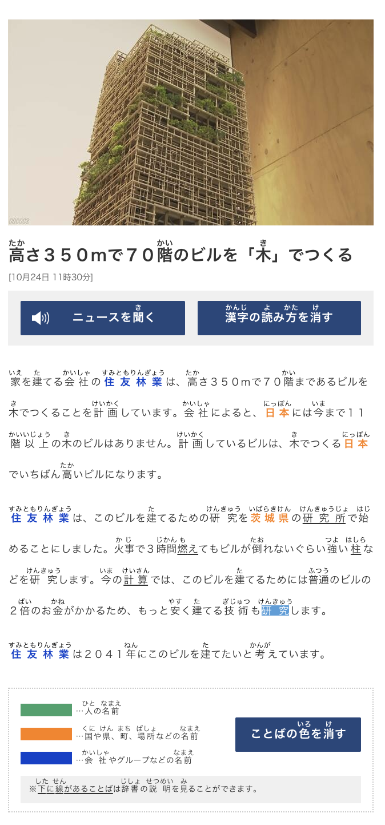
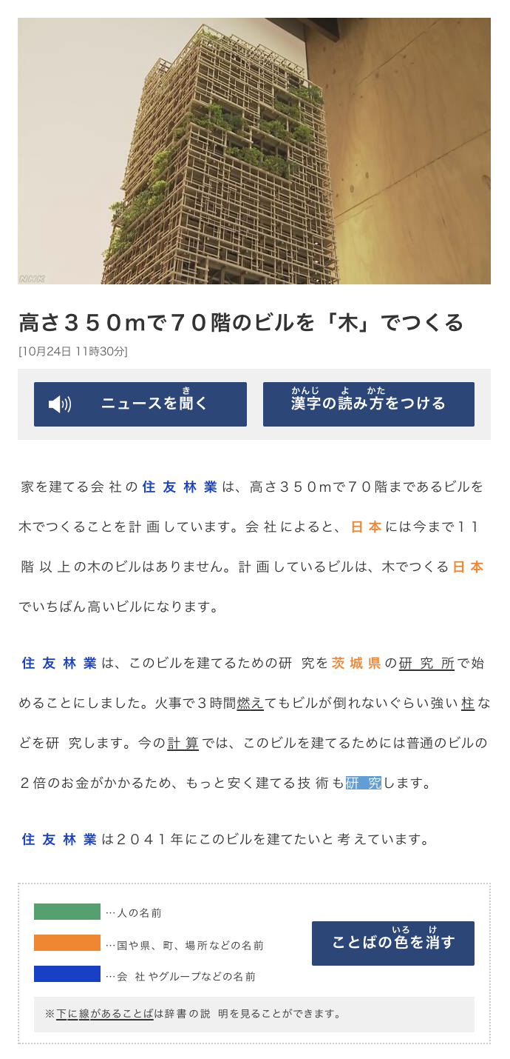
https://www3.nhk.or.jp/news/easy/k10012142931000/k10012142931000.html
Kanji Word | Kana | English
高さ | たかさ | Height
階 | かい | floor
木 | き | tree
家 | いえ | house
建 | た | Build
会社 | かいしゃ | Company
住友林業 | すみともりんぎょう | is a company
計画 | けいかく | Plan
以上 | いじょう | More than
研究 | けんきゅう | Reasearch/ Study
茨城県 | いばらきけん | Ibaraki prefecture
研究所 | けんきゅうじょ | Research institute
始 | はじ | Start
火事 | かじ | Fire
時間 | じかん | time
燃え | もえ | Burn
倒たおれない | たおれないぐらい | doesn't fall, (withstand)
強よい | つよい | Strong
柱 | はしら | Piller
計算 | けいさん | Calculation; count.
普通のビル | ふつうのビル | Regular Buildings
２倍 | 2ばい | Twice
お金 | おかね | Money
安 | やす | Cheap
技術 | ぎじゅつ | Technology; engineering;

